Sheet1
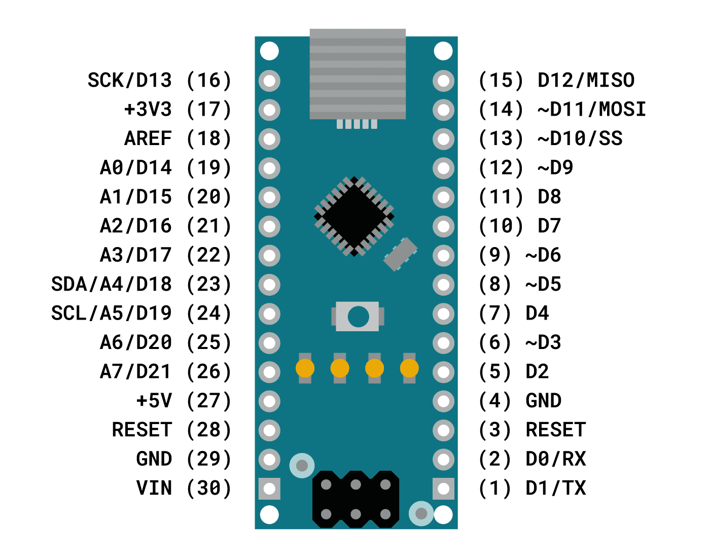
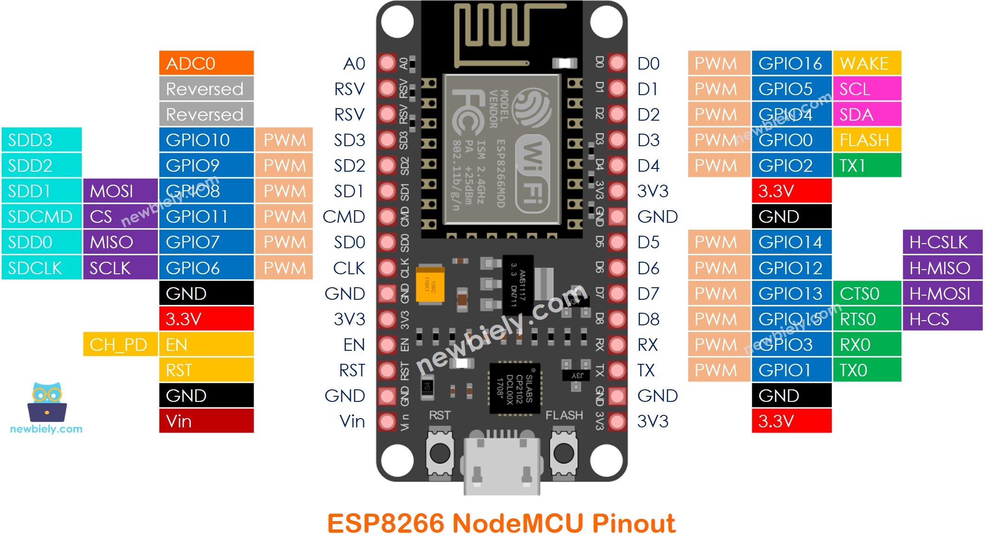

Motor EN +

Motor CLK +

Motor CW +

 |  | Arduino nano |  |  | ESP8266 |  | Test communication |  | Test Status | Remark
UART | TX | 3 |  | RX | 3
 | RX | 2 |  | TX | 1
nhiet do |  |  |  |  | D4 |  | -> GPIO 2 |  | Done
do am |  |  |  |  | A0 |  |  |  | Done | Ở môi rường kk là Dưới 40 thì bắt đầu tưới, tới 70 -> dừng tưới
Relay For Pump |  |  |  |  | D0
Screen |  |  |  |  | D1 | SCL
 |  |  |  |  | D2 | SDA
Công tắc hành trình |  | D3 | read sensor 1 (gần động cơ)
 |  | D4 | read sensor 2
Motor |  | D2 | dir | Direction
 |  | D8 | enable | = LOW -> đang cho phép động cơ chạy
 |  | D7 | Step | Xung điều khiển động cơ

 |  | D5 | Receive request |  | D6 |  | -> GPIO 12 | request change status
 |  | D6 | Send confirm done |  | D5 |  | -> GPIO 14 | confirm done
 |  | D9 | Direction request |  | D8 |  | -> GPIO 15 | the way to move

Cam bien mua |  |  |  |  | D7 |  |  |  | Done

ESP8266 |  |  |  | Arduino
Đọc request Open từ GG
Gửi Pin Request=HIGH |  |  | -> | Đọc request từ Pin
 |  |  |  | Open roof
Đọc được m_sendDoneFeedbackPin=HIGH |  |  | <- | Gửi Pin xác nhận Done m_sendDoneFeedbackPin=HIGH
Pin Request=LOW

